GenTest
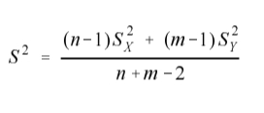
ord | cliente A | cliente B | GenerDATOS | S | Average
1 | 452.93 | 39.55 | A | 50 | 214
2 | 252.06 | 250.42 | B | 50 | 253
3 | 156.46 | 277.51
4 | 110.39 | 276.02
5 | 282.87 | 326.1
6 | 192.23 | 262.83
7 | 161.34 | 200.83
8 | 199.18 | 326.12 |  | S2 | Average | # Datos
9 | 246.23 | 246.39 | A | 6506.92 | 214 | 22
10 | 244.3 | 285.97 | B | 3167.29 | 253.0000 | 28
11 | 208.95 | 352.22 | total | 4829.922
12 | 187.5 | 247.33
13 | 217.95 | 269.14 | t | -1.9696991077
14 | 137.71 | 276.48 | alfa | 0.05
15 | 229.36 | 237.23
16 | 277.99 | 229.08 |  | H0:A=B | H0:A<=B | H0:A>=B
17 | 310.16 | 232.8 | p-valor | 0.0546582449 | 0.97267087755 | 0.02732912245
18 | 98.57 | 261.24 |  | SE ACEPTA H0 | SE ACEPTA H0 | SE RECHAZA H0
19 | 181.59 | 175.99
20 | 238.85 | 282.49
21 | 241.56 | 242.24
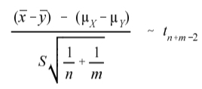
22 | 79.82 | 267.36
23 |  | 239.28
24 |  | 222.49
25 |  | 242.09
26 |  | 285.71
27 |  | 299.88
28 |  | 229.21

